PD
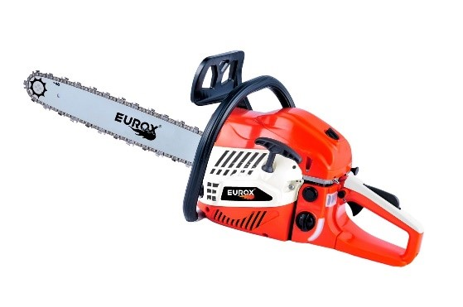
เลขที่ SKU : 05-004-551 วันที่ : 23/04/2024
1. ข้อมูลสินค้า |  |  |  | รูปสินค้า
ประเภท (กลุ่มหลัก) | เกษตร | ประเภท (กลุ่มรอง) | เลื่อยโซ่ยนต์
ชื่อภาษาไทย | เลื่อยโซ่ยนต์ EUROX CZ58CC II | ชื่อภาษาอังกฤษ | Chain saw CZ58CC II
รหัสสินค้า | 05-004-551 | Barcode | 8859007713701
สถานะสินค้า | N | รหัสทีมขาย
รุ่น (Model) | เลื่อยโซ่ | ยี่ห้อ | EUROX
สีตัวสินค้า | ส้ม, ขาว, ดำ | สีของบรรจุภัณฑ์ | ส้ม,ขาว,ดำ
ทำจากวัสดุ | พลาสติก,เหล็ก | ประเทศผู้ผลิต | สาธารณรัฐประชาชนจีน

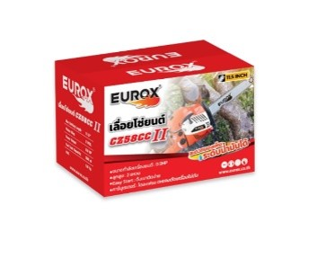
2. คุณสมบัติ
ระบบการจ่ายน้ำมัน | ปั๊มอัตโนมัติ | ขนาดเฟือง | 3.8" | รูปบรรจุภัณฑ์
คาร์บูเรเตอร์ | Diaphragm ท่อน้ำมันเข้าออกเป็นทองเหลือง | ขนาดบาร์โซ่ | 11.5 นิ้ว
กำลังเครื่องยนต์ | 0.9HP | ขนาดลูกสูบ | 2แหวน
ความจุกระบอกสูบ | 58cc | ความเร็วรอบ | 3500rpm/min
ลานสตาร์ท | ลานเบา EASY START

3. รายละเอียดบรรจุภัณฑ์
ขนาดสินค้า (ซม.) | 24x65x25 (ไม่รวมบรรจุภัณฑ์) | น้ำหนักสินค้า (กก.) | 5.5 (ไม่รวมบรรจุภัณฑ์)
ขนาดกล่อง 1 (ซม.) | 40x26x27 | ขนาดบรรจุ (กล่อง) | 1 PCS
ขนาดกล่อง 2 (ซม.)
 |  | น้ำหนักรวมสินค้า (กก.) | 5.8 | อุปกรณ์ภายในกล่อง
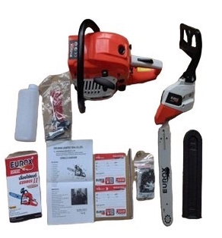
บาร์โค้ดกล่อง | 8859007713701 | ขนาดลัง (ซม.) | xx
ขนาดบรรจุ (ลัง) |  | น้ำหนักลังรวมสินค้า (กก.)

4. อุปกรณ์ภายในกล่อง
- บาร์เลื่อย 11.5 นิ้ว -ฝาครอบบาร์ - บล็อกขันหัวเทียน -โซ่เลื่อย -ไขควง - กระป๋องผสมน้ำมัน - ประแจแอล - ตะไบหางหนู - คู่มือ,ใบรับประกัน

5. วิธีการใช้งาน
ใช้สำหรับเลื่อยไม้


6. จุดเด่น จุดขาย ของสินค้า |  |  |  | รูปลังสินค้า
1. ระบบจ่ายน้ำมันแบบอัตโนมัติ สามารถใช้งานได้ต่อเนื่องไม่สะดุด 2. ลานสตาร์ทเป็นแบบ EASY START ดึงเบาติดง่าย 3. มีช่องสามารถมองเห็นระดับน้ำมันได้สะดวก 4. คาร์บูเรเตอร์เป็นแบบไดอะเฟรม ตะแคงตัดได้เครื่องไม่ดับ 5. มีคู่มือพร้อมคำแนะนำแบบละเอียด สามารถประกอบใช้งานเองได้ง่าย 6. บาร์โซ่ยาว 11.5 นิ้วสามารถทำงานได้อย่างมีประสิทธิภาพ

7. การรับประกัน
ระยะเวลารับประกัน (เดือน) | 6 ระบุ
ประเภทการรับประกัน | เกษตร
เงื่อนไขการรับประกัน | กรณีที่ความเสียหายเกิดจากคุณภาพสินค้าจากทางโรงงาน หากมีการดัดเปลี่ยนเครื่องยนต์ โซ่และบาร์เลื่อย สิ้นสุดการรับประกันทันที

8. ข้อมูล สคบ.
ชื่อสินค้า | เลื่อยโซ่ยนต์ EUROX CZ58CC II
ผลิตจากประเทศ | PRC |  |  | รูป Barcode
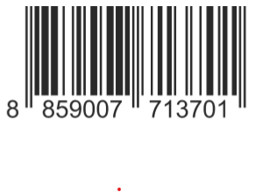
จัดจำหน่ายโดย | บริษัท คิงบางกอก อินเตอร์เทรด จำกัด
 | 541,543,545 ซอย 39/1 แขวงท่าแร้ง เขตบางเขน กรุงเทพมหานคร 10220
 | เลขประจำตัวผู้เสียภาษี: 0105545012035 สำนักงานใหญ่ | โทรศัพท์: 02-509-3850 | โทรสาร: 02-509-3856
บรรจุ | 1
วิธีการใช้ | ใช้สำหรับเลื่อยไม้
คำเตือน | ขณะใช้งานหรือเลิกใช้งาน ควรเก็บอุปกรณ์ให้พ้นมือเด็กเพื่อความปลอดภัย
ราคา | ระบุ ณ จุดขาย
วันที่ผลิต

9. ข้อควรระวัง
คำเตือน | ขณะใช้งานหรือเลิกใช้งาน ควรเก็บอุปกรณ์ให้พ้นมือเด็กเพื่อความปลอดภัย
ข้อแนะนำในการใช้งาน | ห้ามใช้งานผิดประเภท

